상품제안서
베온 아크핏 맥세이프 고속무선보조배터리 5000mAh | 상품코드: F31082

 |  |  |  |  |  |  | 02-412-0044 | www.easy1.co.kr
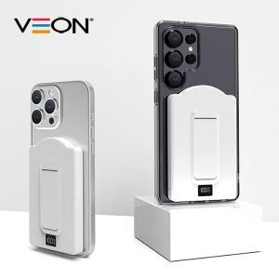

【상세/제작정보】 | 인쇄사이즈 : 앞면 40*15mm / 뒷면 35*15mm / 뒷면거치대 40*15mm

【인쇄/포장옵션】 | 레이저, 풀칼라 / 시판박스

【공급단가】 | 수량 | 100~ | 300~ | 500~ | 1,000~ | 3,000~
*VAT별도 | 단가 | 12,840원 | 12,620원 | 12,300원 | 12,090원 | 11,770원

【상품 URL】 | http://www.easy1.co.kr/src/goods_detail.php?gdno=31082

